Tabelle1
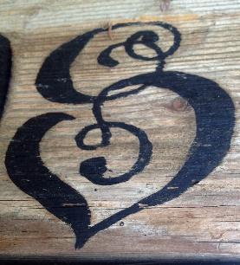
 | Härzhuus

 | Mieten von Räumlichkeiten

Objekt |  | halber Tag/ Abend | ganzer Tag | Betrag

Mehrzweckraum |  | CHF 100.00 | CHF 150.00

Küche |  | CHF 20.00 | CHF 30.00

Gedeckte Einfahrt |  | CHF 40.00 | CHF 60.00

Zimmer |  |  | CHF 25.00

Zimmer (inkl. Verpflegung bei Familie) |  |  | CHF 40.00

Beamer, Leinwand, Kaffeemaschine |  | CHF 20.00 | CHF 40.00

Reinigung pauschal |  | CHF 60.00 | CHF 80.00

Total |  |  |  | CHF 0.00

